2 (49)
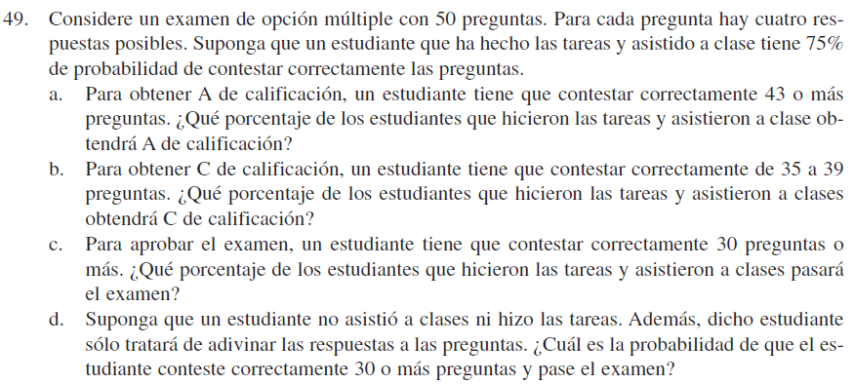
n | 50 | preguntas
P | 0.75 | contestar correctamente
a
x mayor a 43 | tiene clasificación A
con binomial
 | P (x mayor o igual a 43) | 0.04525584649
con normal
Mu | 37.5
desv. Est | 3.0618621785
 | P (x mayor o igual a 43) | 0.036224006765

b | con binomial
 | P ( 35 menor o igual x menor o igual39) | 0.57471441835 | 35 | 0.088835584015
 |  | 0.4807888535 | 36 | 0.11104448002
c | 0.99373709275 |  | 37 | 0.12605049083
d | P = | 0.25 | 38 | 0.12936760901
 | P (X mayor a 30) | 0.00000016 | 39 | 0.11941625447
 |  |  |  | 0.57471441835

6 (58)
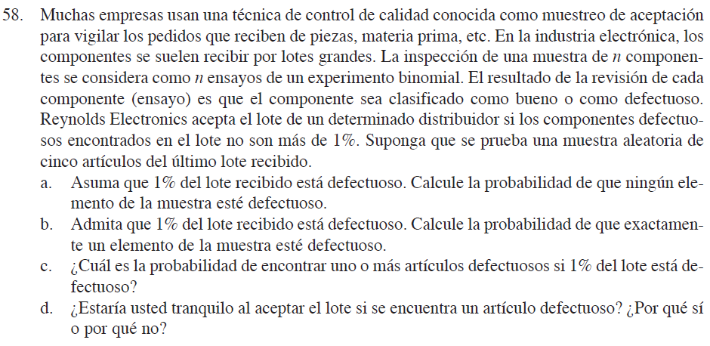
Distribución Hipergeométrica
N | 100
r | 1
n | 5

a P(x=0) | 0.95

b P(x=1) | 0.05

c P(x mayor o igual) | 0.05

